Sheet1
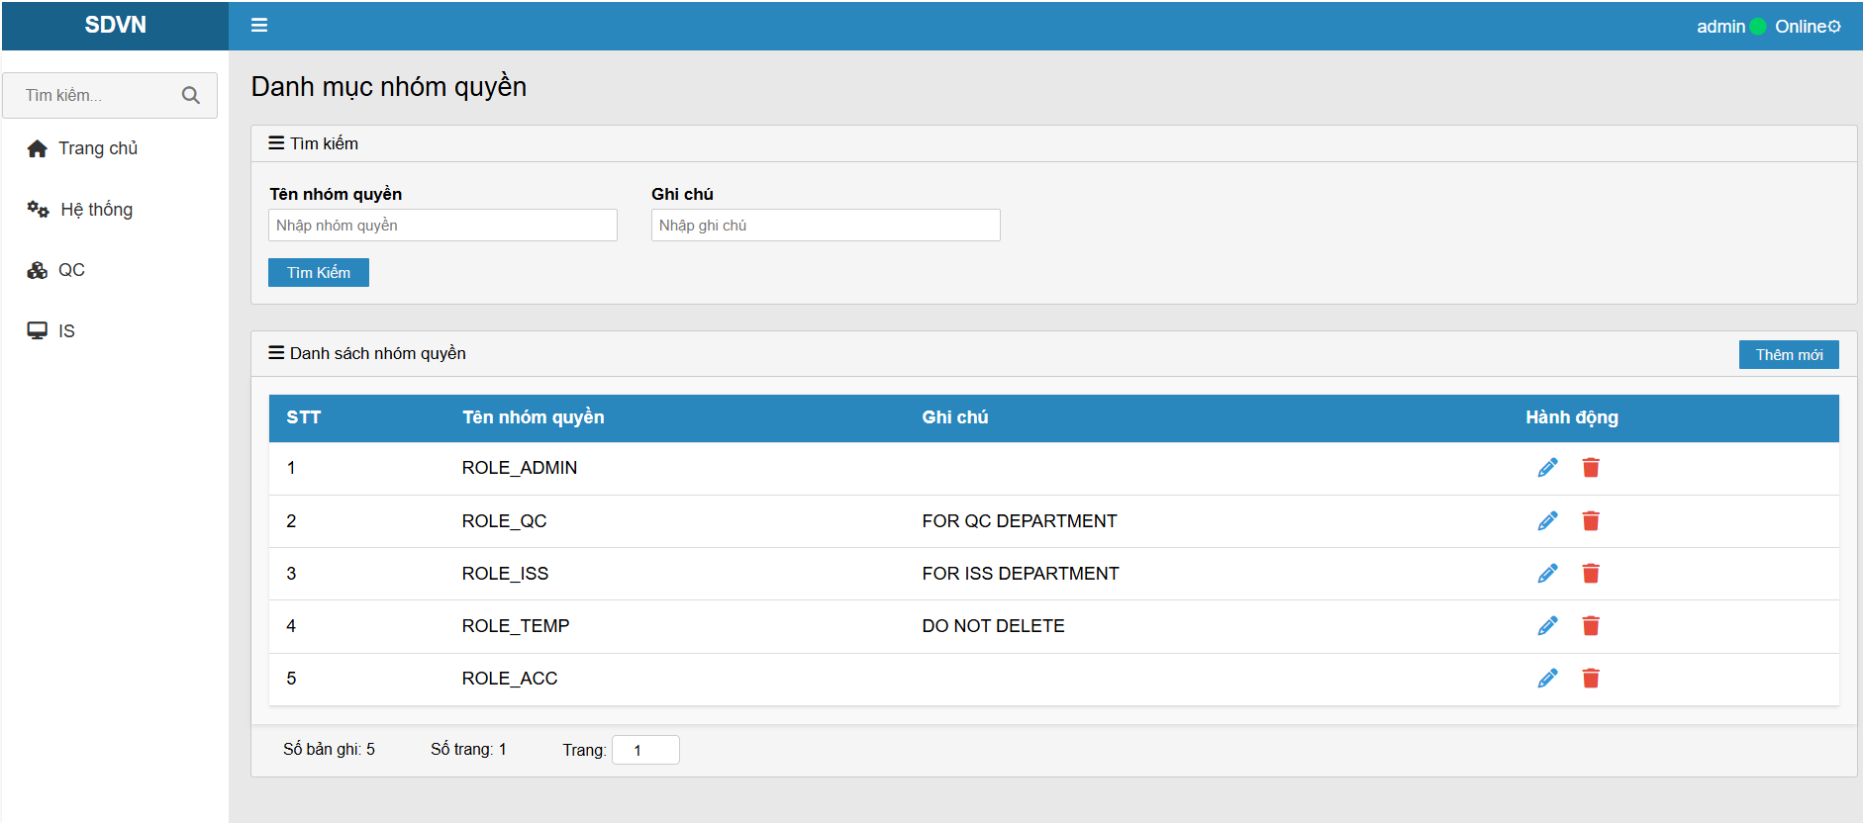
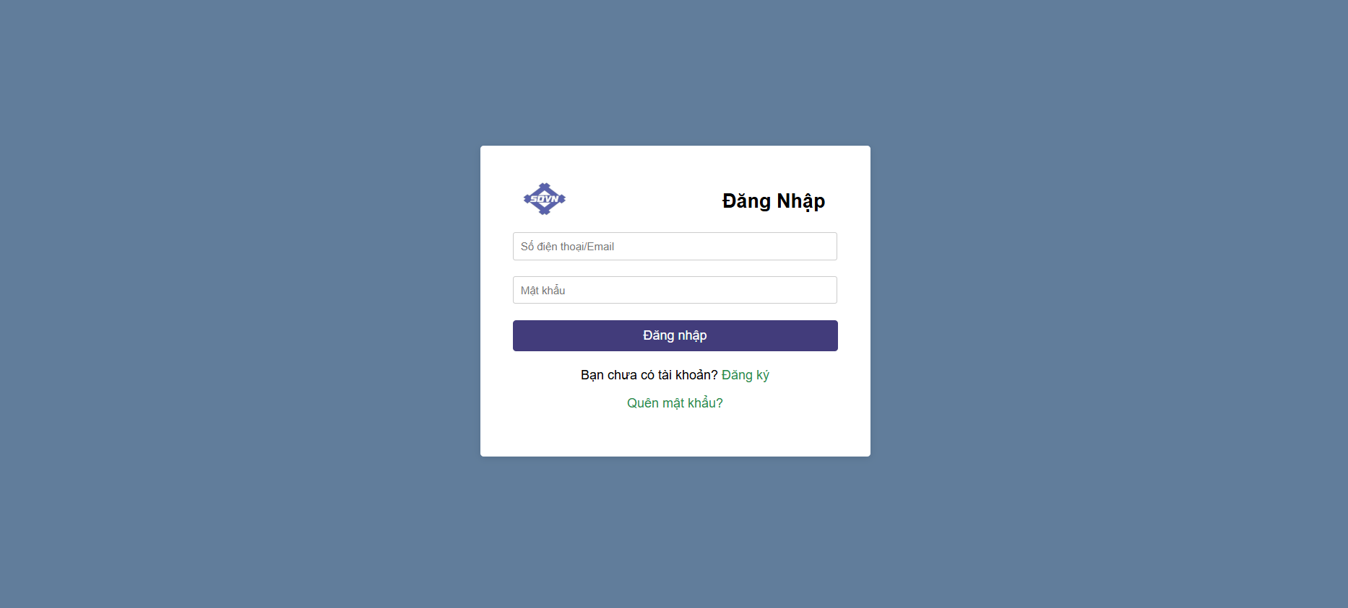
Giao diện Login
 | Công cụ:
 | Back-end: .Net Core Web Api
 | Front-end: Vuejs
 | Database: Postgres sql

 | Hiện tại mới chỉ có chức năng Login và Register, các chức năng khác chưa hoàn thiện. Trang admin hiện tại chỉ đang fix cứng để hiển thị, chưa có CRUD, ...

Giao diện đăng ký

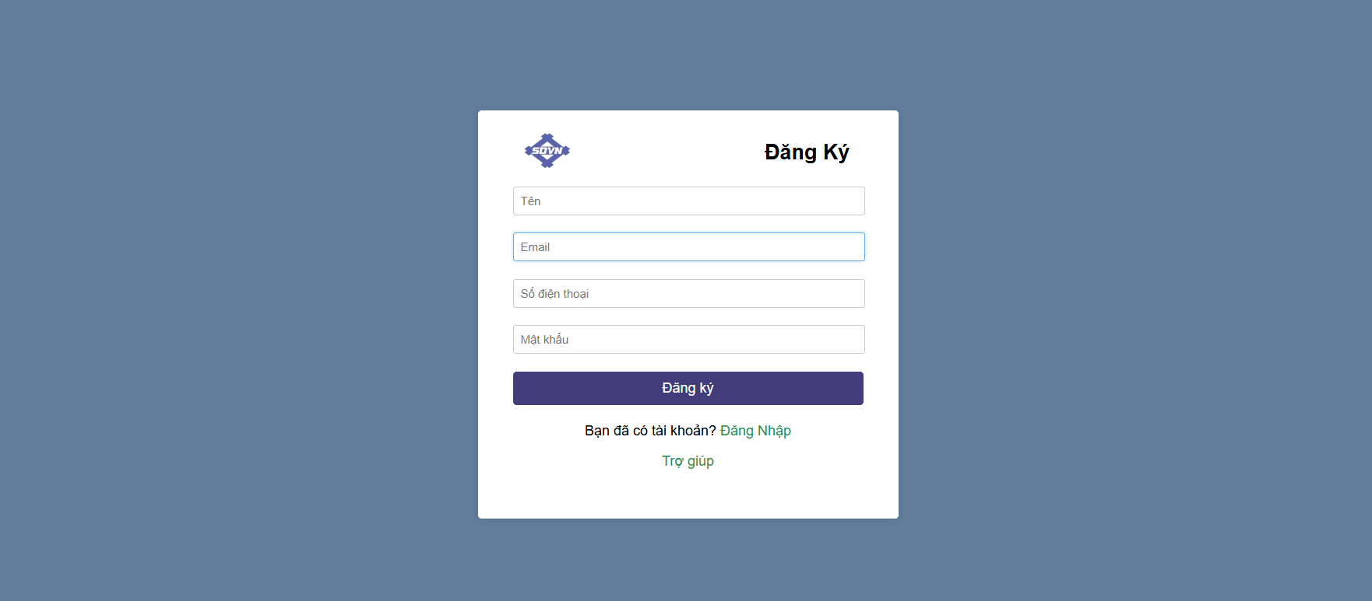

Giao diện trang Quản lý nhóm quyền

